Imagens
Image Examples
Exemplos de imagem
Exemplos de imagem
Exemplos de imagem
Exemplos de imagem
Padrões de imagem | 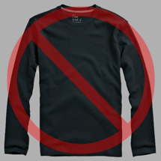 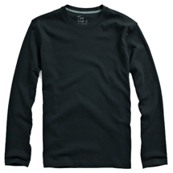 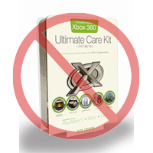 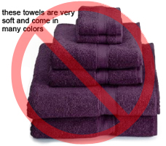 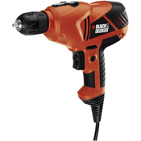 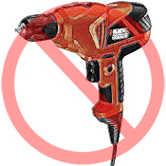 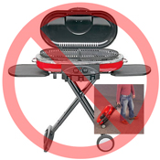 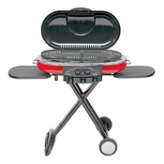 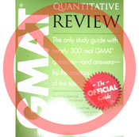 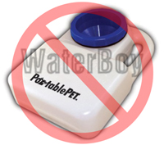 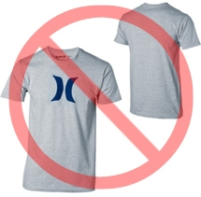  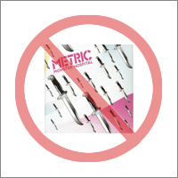 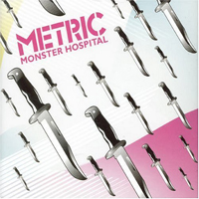  | Image Standards

Pure white background
No additional text
Fundo branco puro
Sem texto a mais
Fundo branco puro
Sem texto a mais
Fundo branco puro
Sem texto a mais
Fundo branco puro
Sem texto a mais
Todos os produtos na Amazon precisam ter imagens. Escolha imagens claras, simples e fáceis de entender. Elas devem representar o produto de uma forma precisa, informativa e com uma apresentação atrativa. Mostre só o produto à venda, com poucos (ou nenhum) suporte e acessórios. Não é permitido inserir textos, logotipos ou imagens embutidas. Sempre que possível, ofereça várias imagens, cada uma mostrando diferentes ângulos e detalhes do produto. Esta é a sua chance de mostrar o produto ao cliente, por isso a qualidade é essencial. |  | Every product on Amazon needs one or more product images. Choose images that are clear, straightforward, and easy to understand. They must accurately represent the product and be information-rich and attractively presented. Show only the product that is being offered for sale, with minimal or no propping. Text, logos, and inset images are not allowed. Whenever possible, provide several images, with each one showing different angles and details of the product. This is your opportunity to show your product to your customer, so quality matters.
Reservamo-nos o direito de rejeitar imagens que não estejam de acordo com esses padrões. |  | We reserve the right to reject images that do not meet our image standards.
Você é responsável por deter todos os direitos necessários às imagens que envia. |  | It is your responsibility to ensure that you have all necessary rights to the images you submit.

Imagens principais |  | MAIN Images

No graphics/illustrations
No inset images
No poor quality images
Sem gráficos ou ilustrações
Sem imagens embutidas
Não usar imagens de baixa qualidade
Sem gráficos ou ilustrações
Sem imagens embutidas
Não usar imagens de baixa qualidade
Sem gráficos ou ilustrações
Sem imagens embutidas
Não usar imagens de baixa qualidade
Sem gráficos ou ilustrações
Sem imagens embutidas
Não usar imagens de baixa qualidade
*O fundo da imagem principal deve ser branco puro (isso se mistura ao fundo das páginas de pesquisa e de detalhes da Amazon, que tem valores RGB de 255,255,255). |  | *The background for a MAIN image must be pure white (pure white blends in with the Amazon search and item detail pages, which have RGB values of 255,255,255).
*A imagem principal não pode ser um gráfico ou ilustração e não pode conter acessórios que não serão enviados com o produto, além de não poder conter suportes que possam confundir o cliente, texto que não seja parte do produto e quaisquer logotipos, marcas d'água ou imagens embutidas. |  | *A MAIN image must not be a graphic or illustration and must not contain accessories that are not being dispatched with the product, props that may confuse the customer, text that is not part of the product, or any logos, watermarks or inset images.
*O produto deve preencher 85% ou mais da imagem. |  | *The product must fill 85% or more of the image.

Imagens adicionais |  | Additional Images

No watermark/logo
Product not within packaging
No multiple views
Sem marca d'água ou logotipo
Produto fora da embalagem
Sem vários ângulos em uma imagem
Sem marca d'água ou logotipo
Produto fora da embalagem
Sem vários ângulos em uma imagem
Sem marca d'água ou logotipo
Produto fora da embalagem
Sem vários ângulos em uma imagem
Sem marca d'água ou logotipo
Produto fora da embalagem
Sem vários ângulos em uma imagem
*As imagens principais devem ser complementadas por imagens complementares que mostrem os outros lados do produto, o produto em uso ou detalhes que não podem ser vistos na imagem principal. Produtos de mídia podem incluir a contracapa ou páginas de exemplo. É possível adicionar até 8 (oito) imagens. |  | *MAIN images should be supplemented with additional images showing different sides of a product, the product in use, or details that are not visible in the MAIN image. For media products, this could include the back cover, sample pages, or screenshots. You can add up to eight (8) images.
*O fundo branco é recomendado, mas não obrigatório. As imagens complementares não podem conter logotipos ou marcas d'água, e todos os suportes ou acessórios só podem aparecer de forma que não confunda o cliente. |  | *A white background is recommended, but not required. Additional images may not include logos or watermarks, and all props or accessories must be presented in a way that will not cause customer confusion.

Tamanho da imagem |  | Image Size

As imagens devem ter, no mínimo, 1.000 pixels de altura e de largura para habilitar a função de zoom no site (foi comprovado que o zoom aumenta as vendas). O sistema rejeitará arquivos com menos de 500 pixels do lado maior. |  | Images should be 1000 pixels or more in either height or width as this will enable the zoom function on the website (zoom has been proven to enhance sales). Files measuring less than 500 pixels on the longest side will be rejected by our system.
No placeholder images
No non-included items
Product not too small in frame
Sem imagens de "espaço reservado"
Sem itens não-inclusos
Produto ocupando espaço proporcional
Sem imagens de "espaço reservado"
Sem itens não-inclusos
Produto ocupando espaço proporcional
Sem imagens de "espaço reservado"
Sem itens não-inclusos
Produto ocupando espaço proporcional
Sem imagens de "espaço reservado"
Sem itens não-inclusos
Produto ocupando espaço proporcional
Convenção de nome e formatação |  | Naming and formatting

*A Amazon aceita os formatos de arquivo JPEG (.jpg), TIFF (.tif) ou GIF (.gif). Envie preferivelmente arquivos em JPEG, pois eles têm um tamanho menor e podem ser enviados e processados mais rapidamente. |  | *Amazon accepts JPEG (.jpg), TIFF (.tif), or GIF (.gif) file formats (JPEG files are preferred as they are smaller in size and can therefore be processed and uploaded more quickly).
*Uma sugestão para nomear o arquivo da imagem é salvá-lo no servidor da web usando o SKU do produto como nome, seguido do tipo de visualização ou código variante--MAIN, PT01-PT08 (imagens complementares), SWCH (geralmente uma amostra de cor usada só em produtos com mais de uma variação). Exemplos: 8845013515.MAIN.jpg, 8845013515.PT01.jpg, 8845013515.SWCH.jpg |  | *A suggested way to name an image file is to save the image on your web server using the product SKU as the file name followed by the view type or variant code--MAIN, PT01-PT08 (additional images), SWCH (usually a color swatch only used on products with more than one variation). Examples: 8845013515.MAIN.jpg, 8845013515.PT01.jpg, 8845013515.SWCH.jpg

Upload dos arquivos de imagem |  | Uploading your Image files

Você tem duas opções para fazer upload de seus arquivos de imagem (1) Depois de nomear o arquivo e salvá-lo na pasta da unidade, comprima a pasta em um arquivo zip. Em seguida, envie o modelo sem atributos de imagem preenchidos para criar ofertas na Amazon e use o resumo de processamento para confirmar que os produtos foram criados sem erros. Prossiga para a ferramenta de upload de imagens (https://sellercentral.amazon.com/imaging/upload) para fazer upload de imagens para os produtos listados. Sem fornecer imagens, o SKU não poderá ser pesquisado pelo cliente. (2) Depois de nomear o arquivo e salvá-lo no seu servidor da Web, insira a URL da imagem na célula apropriada no modelo do produto. |  | You have two options to upload your image files (1) Once you have named the file and saved it to your drive folder, please compress the folder into a zip file. Then, submit the template without image attributes filled to create offers on Amazon and confirm the products are created without errors, using ProcessingSummary. Proceed to image upload tool (https://sellercentral.amazon.com.br/imaging/upload) to upload images for the listed products. Without providing images, SKU will be not searchable from customer. (2) Once you have named the file and saved it to your web server, enter the URL of the image file in the appropriate cell of your product template.

